RAZONES DE MERCADO
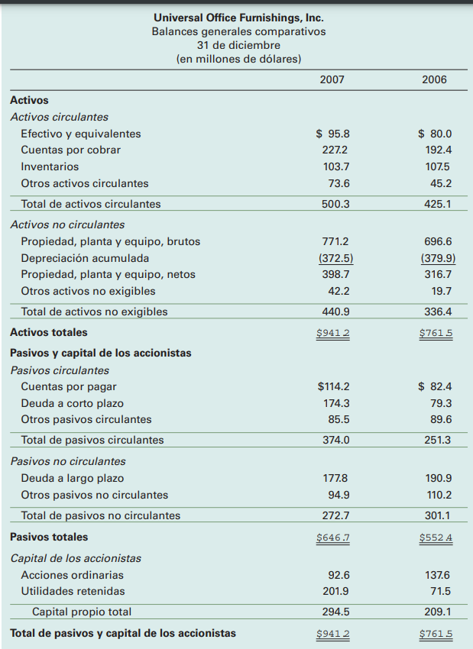
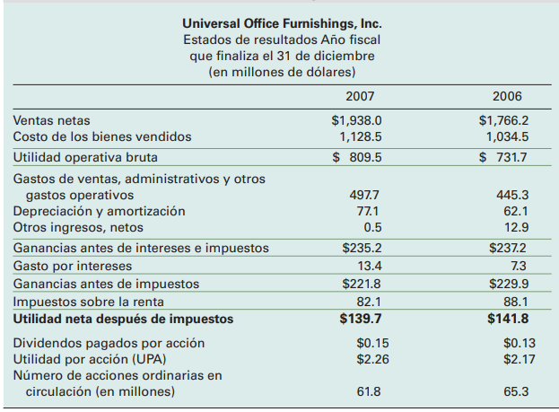
UPA = (139,70-0)/61,8= | 2.2605177994

P/U= 41,50/2,260178= | 18.4
precio de mercado= | 41.5

RAZON PEG= 18,4/15= | 1.22
tasa de crecimiento anual utilidades corporativas = |  |  | 15

Dividendos por acción= 9,3/61,8= |  | 0.15
Número de acciones ordinarias en USD millones = |  |  | 61.8

Razón de pago= | 0.07

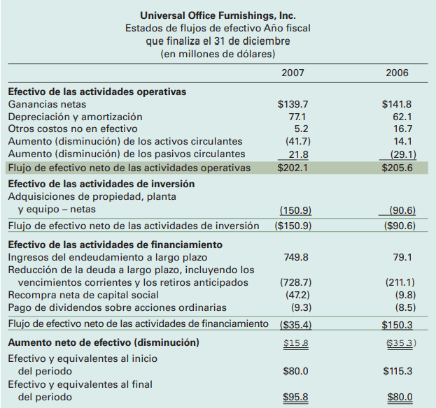
Valor libros por acción= | 294,5/61,8 = | 4.77
capital propio USD millones = | 294.5

Precio a valor en libros= | 41,5/4,77 = | 8.71

Gitman, L. J., & Joehnk, M. (2009). Fundamentos de Inversiones (Décima ed.). México, México: Pearson Education. Capítulo 7, pp. 285-286-288

